PIXO
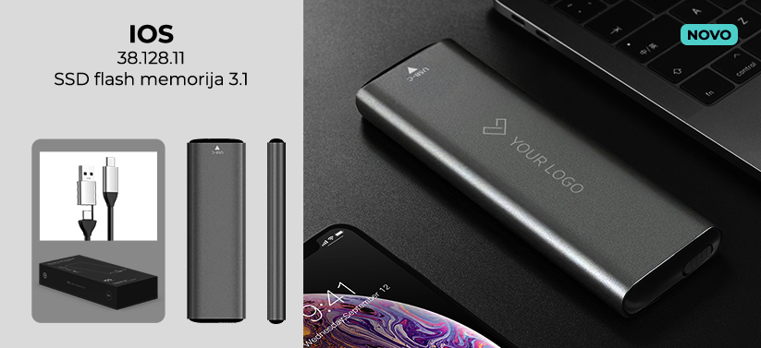
38.057.71 KODIAK

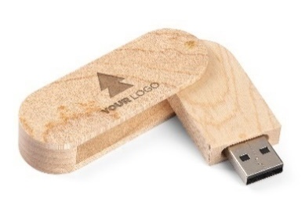
 |  |  | 10+ | 50+ | 100+ | 500+ | 1000+
 | USB 2.0 | 8 GB | 4.31 € | 3.97 € | 3.54 € | 3.15 € | 3.02 €
 |  | 16 GB | 5.02 € | 4.62 € | 4.12 € | 3.67 € | 3.51 €
 |  | 32 GB | 6.55 € | 6.03 € | 5.37 € | 4.78 € | 4.59 €
 |  | 64 GB | 9.42 € | 8.67 € | 7.72 € | 6.88 € | 6.59 €
 |  | 128 GB | 12.67 € | 11.66 € | 10.39 € | 9.25 € | 8.87 €
 | USB 3.0 | 16 GB | 6.74 € | 6.20 € | 5.53 € | 4.92 € | 4.72 €
 |  | 32 GB | 8.08 € | 7.43 € | 6.63 € | 5.90 € | 5.66 €
 |  | 64 GB | 10.57 € | 9.72 € | 8.66 € | 7.71 € | 7.40 €
 |  | 128 GB | 22.71 € | 20.89 € | 18.62 € | 16.58 € | 15.90 €

38.056 MINO

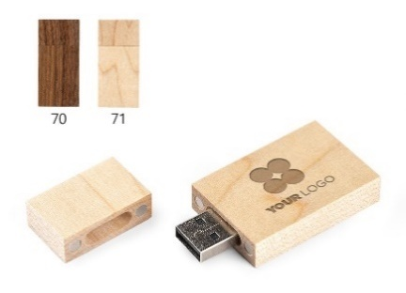
 |  |  | 10+ | 50+ | 100+ | 500+ | 1000+
 | USB 2.0 | 8 GB | 4.13 € | 3.80 € | 3.39 € | 3.01 € | 2.89 €
 |  | 16 GB | 4.84 € | 4.45 € | 3.97 € | 3.53 € | 3.39 €
 |  | 32 GB | 6.37 € | 5.86 € | 5.22 € | 4.65 € | 4.46 €
 |  | 64GB | 9.24 € | 8.50 € | 7.57 € | 6.74 € | 6.46 €
 |  | 128 GB | 12.49 € | 11.49 € | 10.24 € | 9.11 € | 8.74 €
 | USB 3.0 | 16 GB | 6.56 € | 6.03 € | 5.38 € | 4.79 € | 4.59 €
 |  | 32 GB | 7.90 € | 7.26 € | 6.48 € | 5.76 € | 5.53 €
 |  | 64 GB | 10.38 € | 9.55 € | 8.51 € | 7.58 € | 7.27 €
 |  | 128 GB | 22.53 € | 20.72 € | 18.47 € | 16.44 € | 15.77 €

37.663.71 CRYPTO

 |  |  | 10+ | 50+ | 100+ | 500+ | 1000+
 | USB 2.0 | 8 GB | 4.83 € | 4.44 € | 3.96 € | 3.53 € | 3.38 €
 |  | 16 GB | 5.54 € | 5.09 € | 4.54 € | 4.04 € | 3.88 €
 |  | 32 GB | 7.07 € | 6.50 € | 5.79 € | 5.16 € | 4.95 €
 |  | 64 GB | 9.94 € | 9.14 € | 8.15 € | 7.25 € | 6.95 €
 |  | 128 GB | 13.19 € | 12.13 € | 10.81 € | 9.63 € | 9.23 €
 | USB 3.0 | 16 GB | 7.26 € | 6.68 € | 5.95 € | 5.30 € | 5.08 €
 |  | 32 GB | 8.60 € | 7.91 € | 7.05 € | 6.28 € | 6.02 €
 |  | 64 GB | 11.08 € | 10.20 € | 9.09 € | 8.09 € | 7.76 €
 |  | 128 GB | 23.23 € | 21.37 € | 19.04 € | 16.95 € | 16.26 €

37.505.71 NODE
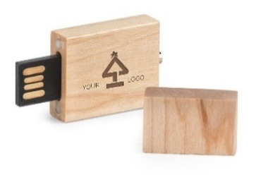
 |  |  | 10+ | 50+ | 100+ | 500+ | 1000+
 | USB 2.0 | 8 GB | 4.68 € | 4.31 € | 3.84 € | 3.42 € | 3.28 €
 |  | 16 GB | 6.29 € | 5.79 € | 5.16 € | 4.59 € | 4.40 €
 |  | 32 GB | 7.47 € | 6.88 € | 6.13 € | 5.46 € | 5.23 €
 |  | 64 GB | 9.00 € | 8.28 € | 7.38 € | 6.57 € | 6.30 €

37.674.71 PICO

 |  |  | 10+ | 50+ | 100+ | 500+ | 1000+
 | USB 2.0 | 8 GB | 4.31 € | 3.97 € | 3.54 € | 3.15 € | 3.02 €
 |  | 16 GB | 5.02 € | 4.62 € | 4.12 € | 3.67 € | 3.51 €
 |  | 32 GB | 6.55 € | 6.03 € | 5.37 € | 4.78 € | 4.59 €
 |  | 64 GB | 9.42 € | 8.67 € | 7.72 € | 6.88 € | 6.59 €
 |  | 128 GB | 12.67 € | 11.66 € | 10.39 € | 9.25 € | 8.87 €
 | USB 3.0 | 16 GB | 6.74 € | 6.20 € | 5.53 € | 4.92 € | 4.72 €
 |  | 32 GB | 8.08 € | 7.43 € | 6.63 € | 5.90 € | 5.66 €
 |  | 64 GB | 10.57 € | 9.72 € | 8.66 € | 7.71 € | 7.40 €
 |  | 128 GB | 22.71 € | 20.89 € | 18.62 € | 16.58 € | 15.90 €

37.509.88 SECAM
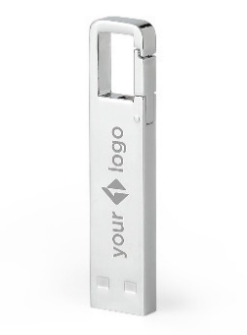
 |  |  | 10+ | 50+ | 100+ | 500+ | 1000+
 | USB 2.0 | 8 GB | 4.46 € | 4.10 € | 3.65 € | 3.25 € | 3.12 €
 |  | 16 GB | 6.06 € | 5.58 € | 4.97 € | 4.43 € | 4.24 €
 |  | 32 GB | 7.25 € | 6.67 € | 5.94 € | 5.29 € | 5.07 €
 |  | 64 GB | 8.78 € | 8.08 € | 7.20 € | 6.41 € | 6.14 €
 | USB 3.0 | 32 GB | 8.59 € | 7.90 € | 7.04 € | 6.27 € | 6.01 €
 |  | 64 GB | 13.94 € | 12.83 € | 11.43 € | 10.18 € | 9.76 €
 |  | 128 GB | 16.24 € | 14.94 € | 13.31 € | 11.85 € | 11.37 €

37.621 ECHO
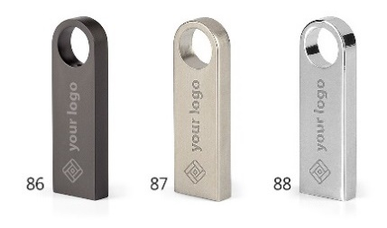
 |  |  | 10+ | 50+ | 100+ | 500+ | 1000+
 | USB 2.0 | 8 GB | 3.84 € | 3.53 € | 3.14 € | 2.80 € | 2.68 €
 |  | 16 GB | 5.44 € | 5.01 € | 4.46 € | 3.97 € | 3.81 €
 |  | 32 GB | 6.63 € | 6.10 € | 5.43 € | 4.84 € | 4.64 €
 |  | 64 GB | 8.16 € | 7.50 € | 6.69 € | 5.95 € | 5.71 €
 | USB 3.0 | 32 GB | 7.97 € | 7.33 € | 6.53 € | 5.82 € | 5.58 €
 |  | 64 GB | 13.32 € | 12.25 € | 10.92 € | 9.72 € | 9.32 €
 |  | 128 GB | 15.61 € | 14.37 € | 12.80 € | 11.40 € | 10.93 €

37.335 MATICS

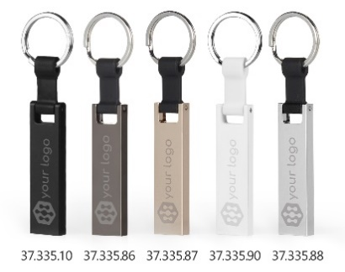
 |  |  | 10+ | 50+ | 100+ | 500+ | 1000+
 | USB 2.0 | 8 GB | 4.11 € | 3.78 € | 3.37 € | 3.00 € | 2.88 €
 |  | 16 GB | 5.72 € | 5.26 € | 4.69 € | 4.17 € | 4.00 €
 |  | 32 GB | 6.90 € | 6.35 € | 5.66 € | 5.04 € | 4.83 €
 |  | 64 GB | 8.43 € | 7.76 € | 6.92 € | 6.16 € | 5.90 €
 | USB 3.0 | 32 GB | 8.24 € | 7.58 € | 6.76 € | 6.02 € | 5.77 €
 |  | 64 GB | 13.60 € | 12.51 € | 11.15 € | 9.93 € | 9.52 €
 |  | 128 GB | 15.89 € | 14.62 € | 13.03 € | 11.60 € | 11.12 €

37.316 DEOCOM
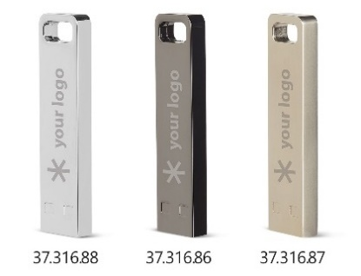
 |  |  | 10+ | 50+ | 100+ | 500+ | 1000+
 | USB 2.0 | 8 GB | 4.04 € | 3.71 € | 3.31 € | 2.95 € | 2.83 €
 |  | 16 GB | 5.64 € | 5.19 € | 4.63 € | 4.12 € | 3.95 €
 |  | 32 GB | 6.83 € | 6.28 € | 5.60 € | 4.99 € | 4.78 €
 |  | 64 GB | 8.36 € | 7.69 € | 6.85 € | 6.10 € | 5.85 €
 | USB 3.0 | 32 GB | 8.17 € | 7.51 € | 6.70 € | 5.96 € | 5.72 €
 |  | 64 GB | 13.52 € | 12.44 € | 11.09 € | 9.87 € | 9.47 €
 |  | 128 GB | 15.82 € | 14.55 € | 12.97 € | 11.55 € | 11.07 €

38.079.10 VOX

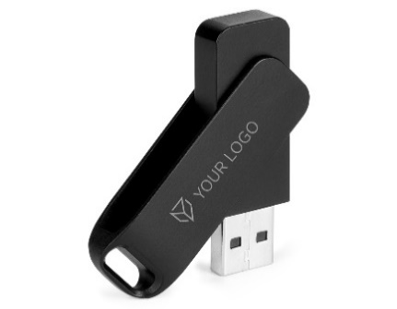
 |  |  | 10+ | 50+ | 100+ | 500+ | 1000+
 | USB 2.0 | 8 GB | 4.09 € | 3.77 € | 3.36 € | 2.99 € | 2.86 €
 |  | 16 GB | 4.80 € | 4.42 € | 3.94 € | 3.50 € | 3.36 €
 |  | 32 GB | 6.33 € | 5.82 € | 5.19 € | 4.62 € | 4.43 €
 |  | 64 GB | 9.20 € | 8.46 € | 7.54 € | 6.71 € | 6.44 €
 |  | 128 GB | 12.45 € | 11.45 € | 10.21 € | 9.09 € | 8.71 €
 | USB 3.0 | 16 GB | 6.52 € | 6.00 € | 5.35 € | 4.76 € | 4.56 €
 |  | 32 GB | 7.86 € | 7.23 € | 6.44 € | 5.74 € | 5.50 €
 |  | 64 GB | 10.35 € | 9.52 € | 8.48 € | 7.55 € | 7.24 €
 |  | 128 GB | 22.49 € | 20.69 € | 18.44 € | 16.42 € | 15.74 €

38.080 VOX C

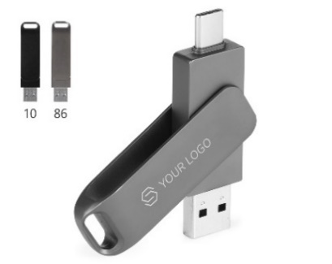
 |  |  | 10+ | 50+ | 100+ | 500+ | 1000+
 | USB 2.0 | 8 GB | 4.68 € | 4.31 € | 3.84 € | 3.42 € | 3.28 €
 |  | 16 GB | 6.29 € | 5.79 € | 5.16 € | 4.59 € | 4.40 €
 |  | 32 GB | 7.84 € | 7.21 € | 6.43 € | 5.72 € | 5.49 €
 |  | 64 GB | 10.11 € | 9.30 € | 8.29 € | 7.38 € | 7.08 €
 |  | 128 GB | 13.77 € | 12.66 € | 11.29 € | 10.05 € | 9.64 €
 | USB 3.0 | 32 GB | 8.51 € | 7.83 € | 6.98 € | 6.21 € | 5.95 €
 |  | 64 GB | 10.80 € | 9.94 € | 8.86 € | 7.89 € | 7.56 €
 |  | 128 GB | 22.94 € | 21.11 € | 18.81 € | 16.75 € | 16.06 €

SMART C COLLECTION

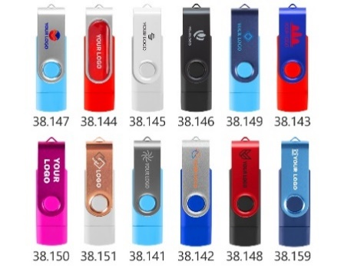
 |  |  | 10+ | 50+ | 100+ | 500+ | 1000+
 | USB 2.0 | 8 GB | 4.40 € | 4.05 € | 3.61 € | 3.21 € | 3.08 €
 |  | 16 GB | 6.01 € | 5.53 € | 4.93 € | 4.39 € | 4.21 €
 |  | 32 GB | 7.56 € | 6.95 € | 6.20 € | 5.52 € | 5.29 €
 |  | 64 GB | 9.83 € | 9.05 € | 8.06 € | 7.18 € | 6.88 €
 |  | 128 GB | 13.48 € | 12.41 € | 11.06 € | 9.84 € | 9.44 €
 | USB 3.0 | 32 GB | 8.23 € | 7.57 € | 6.74 € | 6.00 € | 5.76 €
 |  | 64 GB | 10.52 € | 9.68 € | 8.63 € | 7.68 € | 7.36 €
 |  | 128 GB | 22.66 € | 20.85 € | 18.58 € | 16.54 € | 15.86 €

SMART COLLECTION
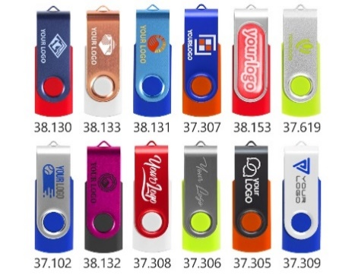
 |  |  | 10+ | 50+ | 100+ | 500+ | 1000+
 | USB 2.0 | 8 GB | 3.79 € | 3.49 € | 3.11 € | 2.77 € | 2.65 €
 |  | 16 GB | 4.50 € | 4.14 € | 3.69 € | 3.28 € | 3.15 €
 |  | 32 GB | 6.03 € | 5.54 € | 4.94 € | 4.40 € | 4.22 €
 |  | 64 GB | 8.89 € | 8.18 € | 7.29 € | 6.49 € | 6.23 €
 |  | 128 GB | 12.14 € | 11.17 € | 9.96 € | 8.87 € | 8.50 €
 | USB 3.0 | 16 GB | 6.22 € | 5.72 € | 5.10 € | 4.54 € | 4.35 €
 |  | 32 GB | 7.56 € | 6.95 € | 6.20 € | 5.52 € | 5.29 €
 |  | 64 GB | 10.04 € | 9.24 € | 8.23 € | 7.33 € | 7.03 €
 |  | 128 GB | 22.18 € | 20.41 € | 18.19 € | 16.19 € | 15.53 €

37.684 SMART WOOD
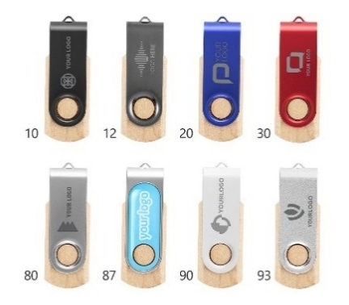
 |  |  | 10+ | 50+ | 100+ | 500+ | 1000+
 | USB 2.0 | 8 GB | 4.18 € | 3.85 € | 3.43 € | 3.05 € | 2.93 €
 |  | 16 GB | 4.89 € | 4.50 € | 4.01 € | 3.57 € | 3.42 €
 |  | 32 GB | 6.42 € | 5.91 € | 5.27 € | 4.69 € | 4.50 €
 |  | 64 GB | 9.29 € | 8.55 € | 7.62 € | 6.78 € | 6.50 €
 |  | 128 GB | 12.54 € | 11.54 € | 10.28 € | 9.16 € | 8.78 €
 | USB 3.0 | 16 GB | 6.61 € | 6.08 € | 5.42 € | 4.83 € | 4.63 €
 |  | 32 GB | 7.95 € | 7.32 € | 6.52 € | 5.80 € | 5.57 €
 |  | 64 GB | 10.44 € | 9.60 € | 8.56 € | 7.62 € | 7.31 €
 |  | 128 GB | 22.58 € | 20.77 € | 18.52 € | 16.48 € | 15.81 €

37.122.90 iMEMORY

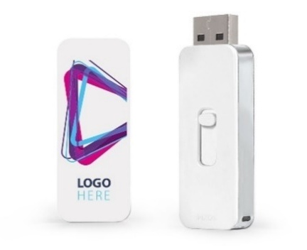
 |  |  | 10+ | 50+ | 100+ | 500+ | 1000+
 | USB 2.0 | 8 GB | 4.44 € | 4.08 € | 3.64 € | 3.24 € | 3.10 €
 |  | 16 GB | 5.14 € | 4.73 € | 4.22 € | 3.75 € | 3.60 €
 |  | 32 GB | 6.67 € | 6.14 € | 5.47 € | 4.87 € | 4.67 €
 |  | 64 GB | 9.54 € | 8.78 € | 7.82 € | 6.97 € | 6.68 €
 |  | 128 GB | 12.79 € | 11.77 € | 10.49 € | 9.34 € | 8.95 €
 | USB 3.0 | 16 GB | 6.86 € | 6.31 € | 5.63 € | 5.01 € | 4.80 €
 |  | 32 GB | 8.20 € | 7.55 € | 6.73 € | 5.99 € | 5.74 €
 |  | 64 GB | 10.69 € | 9.83 € | 8.76 € | 7.80 € | 7.48 €
 |  | 128 GB | 22.83 € | 21.01 € | 18.72 € | 16.67 € | 15.98 €

37.101.90 CREDIT CARD
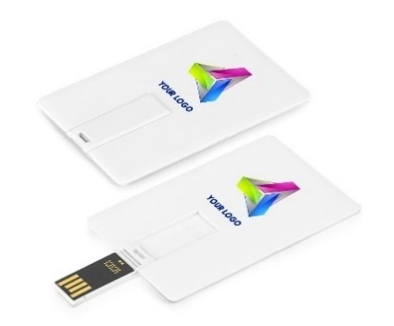

 |  |  | 10+ | 50+ | 100+ | 500+ | 1000+
 | USB 2.0 | 8 GB | 3.79 € | 3.48 € | 3.11 € | 2.77 € | 2.65 €
 |  | 16 GB | 5.39 € | 4.96 € | 4.42 € | 3.94 € | 3.78 €
 |  | 32 GB | 6.58 € | 6.05 € | 5.40 € | 4.80 € | 4.61 €
 |  | 64 GB | 8.11 € | 7.46 € | 6.65 € | 5.92 € | 5.68 €

38.055 CREDIT CARD WOOD
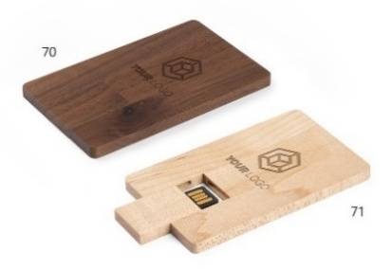
 |  |  | 10+ | 50+ | 100+ | 500+ | 1000+
 | USB 2.0 | 8 GB | 4.61 € | 4.24 € | 3.78 € | 3.36 € | 3.23 €
 |  | 16 GB | 6.22 € | 5.72 € | 5.10 € | 4.54 € | 4.35 €
 |  | 32 GB | 7.40 € | 6.81 € | 6.07 € | 5.40 € | 5.18 €
 |  | 64 GB | 8.93 € | 8.22 € | 7.32 € | 6.52 € | 6.25 €

38.152.90 CREDIT CARD C
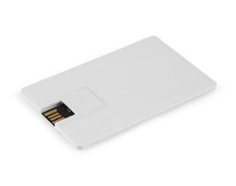
 |  |  | 10+ | 50+ | 100+ | 500+ | 1000+
 | USB 2.0 | 8 GB | 5.30 € | 4.88 € | 4.35 € | 3.87 € | 3.71 €
 |  | 16 GB | 6.05 € | 5.57 € | 4.96 € | 4.42 € | 4.23 €
 |  | 32 GB | 8.65 € | 7.96 € | 7.09 € | 6.31 € | 6.06 €
 |  | 64 GB | 10.26 € | 9.44 € | 8.41 € | 7.49 € | 7.18 €

37.105.90 MINI CARD
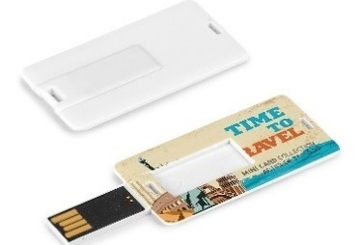
 |  |  | 10+ | 50+ | 100+ | 500+ | 1000+
 | USB 2.0 | 8 GB | 3.77 € | 3.47 € | 3.09 € | 2.75 € | 2.64 €
 |  | 16 GB | 5.37 € | 4.94 € | 4.41 € | 3.92 € | 3.76 €
 |  | 32 GB | 6.56 € | 6.04 € | 5.38 € | 4.79 € | 4.59 €
 |  | 64 GB | 8.09 € | 7.44 € | 6.63 € | 5.91 € | 5.66 €

37.107.90 COIN CARD

 |  |  | 10+ | 50+ | 100+ | 500+ | 1000+
 | USB 2.0 | 8 GB | 3.77 € | 3.47 € | 3.09 € | 2.75 € | 2.64 €
 |  | 16 GB | 5.37 € | 4.94 € | 4.41 € | 3.92 € | 3.76 €
 |  | 32 GB | 6.56 € | 6.04 € | 5.38 € | 4.79 € | 4.59 €
 |  | 64 GB | 8.09 € | 7.44 € | 6.63 € | 5.91 € | 5.66 €

38.128.11 IOS

 |  |  | 1+ | 5+ | 10+ | 50+ | 100+
 | USB 3.0 | 128 GB | 43.44 € | 39.97 € | 35.62 € | 31.71 € | 30.41 €
 |  | 256 GB | 74.23 € | 68.29 € | 60.87 € | 54.19 € | 51.96 €
 |  | 512 GB | 130.45 € | 120.01 € | 106.97 € | 95.23 € | 91.32 €

CENE
- Prikazane cene u odnosu na broj poručenih komada odnose se na pojedinačni model i nisu primenjive zbirno na više različitih modela.
- Cenovnik prikazuje NETO CENE, bez uračunatog PDV-a. Na iskazane cene se ne odobrava dodatni rabat.

ZALIHE I ISPORUKA
- Rok isporuke za robu koja se nalazi na stanju je 2 radna dana.
- Za artikle koje nemamo na zalihama rok isporuke i cena biće definisani naknadno.

